Index
Agenda Vaishnava Gplan |  |  |  |  |  |  |  |  |  |  | Geração Automática

 |  | 1- Linguagem: | Português

 |  | 2- País: | BR|Brazil|4
 |  |  |  |  |  |  |  | (selecione)
 |  | 3- Localidade: | Recife|Brazil|-34.881111|-8.053889|-3.00|63 |  |  |  |  |  | Ver: | Google Maps
 |  |  |  |  |  |  |  |  |  | calendar.htm
 |  | 4- Ano: | 2018 |  |  |  |  |  |  | calendar.xml

 | 6- Calendário atual calculado para:
 | Recife - Brazil - 2018

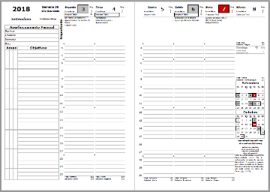
 |  |  |  | 7- Nome da localidade na Capa: | Recife

 |  |  |  | 8- Sistema Caturmasya: | PURNIMA

 |  |  |  |  |  |  | 9- Hora Inicial (na agenda semanal): | 4

 |  |  |  | 10- Editar: | Feriados

 |  |  |  |  |  | Tamal | Pronto
 |  |  |  |  |  | Devanagari | Pronto

